练习2（电话）
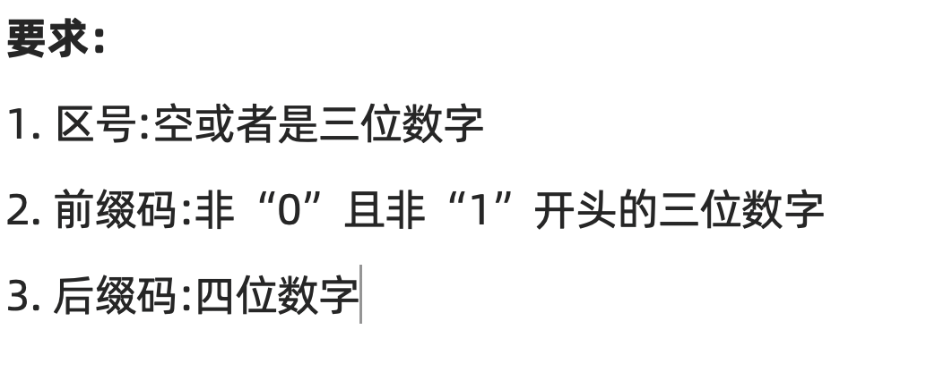
1、明确需求
 |  |  |  |  |  |  | 长度
 |  |  |  |  |  |  | 类型
 |  |  |  |  |  |  | 规则

2、确定有效等价和无效等价
 | 参数 | 说明 | 有效 | 有效数据 | 无效 | 无效数据
 | 区号 | 长度 | 空、3位 | 1、空 2、123 | 非3位 | 12
 | 前缀码 |  | 3位 | 234 | 非3位 | 23
 | 后缀码 |  | 4位 | 1234 | 非4位 | 123
 | 区号 | 类型 | 数字 | / | 非数字 | 12A
 | 前缀码 |  | 数字 | / | 非数字 | 23A
 | 后缀码 |  | 数字 | / | 非数字 | 123A
 | 区号 | 规则 | / | / | / | /
 | 前缀码 |  | 非0且非1开头 | / | 1、0开头 2、1开头 | 012 123
 | 后缀码 |  | / | / | / | /
 |  |  |  | 2 |  | 8

3、设计数据编写用例

 | 用例编号 | 用例标题 | 项目/模块 | 优先级 | 前置条件 | 测试步骤 | 测试数据 | 预期结果 | 实际结果
 | tel_001 | 合法（区号为空+其他正确） | 电话 | p0 | 打开验证电话程序 | 1、输入区号 2、输入前缀 3、输入后缀 4、点击验证 | 1、区号：空 2、前缀：234 3、后缀：1234 | 合法 | 通过
 | tel_002 | 合法（区号为3位数字+其他正确） | 电话 | p0 | 打开验证电话程序 | 1、输入区号 2、输入前缀 3、输入后缀 4、点击验证 | 1、区号：123 2、前缀：234 3、后缀：1234 | 合法 | 通过
 | tel_003 | 不合法（区号为2位数字+其他正确） | 电话 | p1 | 打开验证电话程序 | 1、输入区号 2、输入前缀 3、输入后缀 4、点击验证 | 1、区号：12 2、前缀：234 3、后缀：1234 | 不合法 | 通过
 | tel_004 | 不合法（前缀为非0且非开头的2位数字+其他正确） | 电话 | p1 | 打开验证电话程序 | 1、输入区号 2、输入前缀 3、输入后缀 4、点击验证 | 1、区号：空 2、前缀：23 3、后缀：1234 | 不合法 | 通过
 | tel_005 | 不合法（后缀为3位数字+其他正确） | 电话 | p1 | 打开验证电话程序 | 1、输入区号 2、输入前缀 3、输入后缀 4、点击验证 | 1、区号：空 2、前缀：234 3、后缀：123 | 不合法 | 通过
 | tel_006 | 不合法（区号为非3位数字+其他正确） | 电话 | p1 | 打开验证电话程序 | 1、输入区号 2、输入前缀 3、输入后缀 4、点击验证 | 1、区号：12A 2、前缀：234 3、后缀：1234 | 不合法 | 通过
 | tel_007 | 不合法（前缀为非0且非1开头的非3位数字+其他正确） | 电话 | p1 | 打开验证电话程序 | 1、输入区号 2、输入前缀 3、输入后缀 4、点击验证 | 1、区号：空 2、前缀：234 3、后缀：1234 | 不合法 | 不通过
 | tel_008 | 不合法（后缀为非4位数字+其他正确） | 电话 | p1 | 打开验证电话程序 | 1、输入区号 2、输入前缀 3、输入后缀 4、点击验证 | 1、区号：空 2、前缀：234 3、后缀：123A | 不合法 | 通过
 | tel_009 | 不合法（前缀为0开头的3位数字+其他正确） | 电话 | p1 | 打开验证电话程序 | 1、输入区号 2、输入前缀 3、输入后缀 4、点击验证 | 1、区号：空 2、前缀：034 3、后缀：1234 | 不合法 | 不通过
 | tel_010 | 不合法（前缀为1开头的3位数字+其他正确） | 电话 | p1 | 打开验证电话程序 | 1、输入区号 2、输入前缀 3、输入后缀 4、点击验证 | 1、区号：空 2、前缀：134 3、后缀：1234 | 不合法 | 不通过

